A套
学生套餐A套
2026/4/27--4/30
日期 | 菜单 | 原料 | 重量/克 | 能量 （千卡） | 蛋白质（克） | 脂肪 （克） | 碳水化合物（克） | 膳食纤维（克）
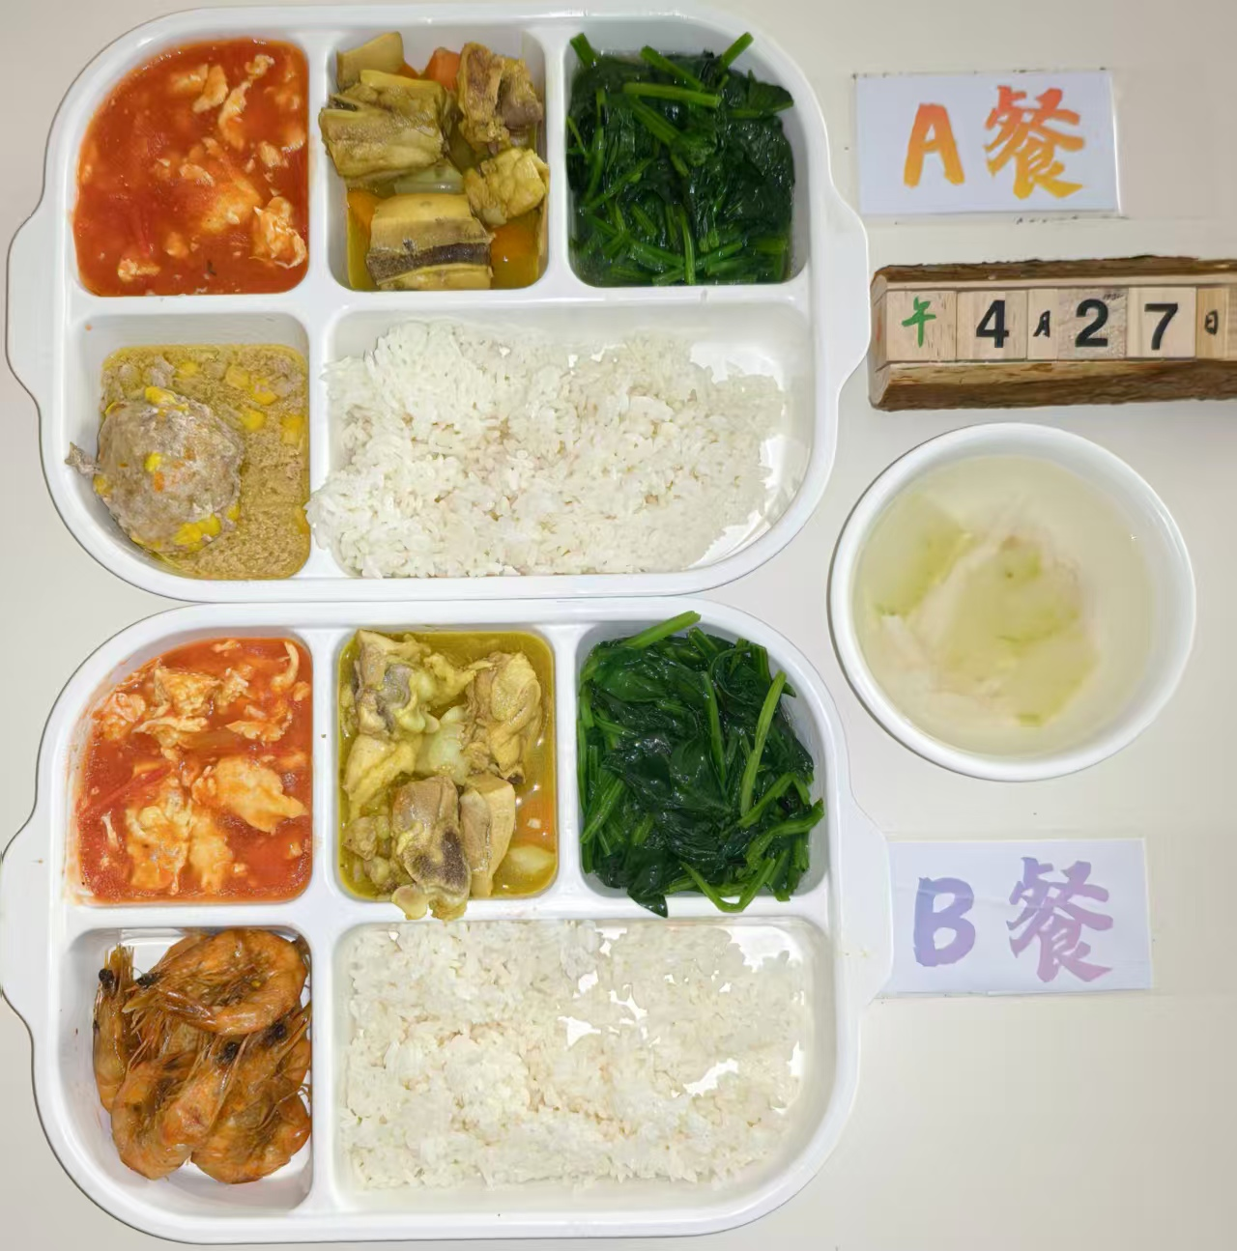
周一 | 玉米蒸肉圆 | 肉糜 | 150 | 931 | 49.2 | 35.8 | 99 | 8.5
 |  | 玉米粒 | 20
 | 椰香咖喱鸡 | 鸡边腿切块 | 150
 |  | 土豆丁 | 30
 |  | 胡萝卜丁 | 10
 |  | 洋葱 | 5
 | 番茄炒蛋 | 番茄 | 100
 |  | 鸡蛋 | 40
 | 清炒菠菜 | 菠菜 | 120
 | 冬瓜肉丝汤 | 冬瓜 | 20
 |  | 肉丝 | 40
 | 米饭 | 米饭 | 200
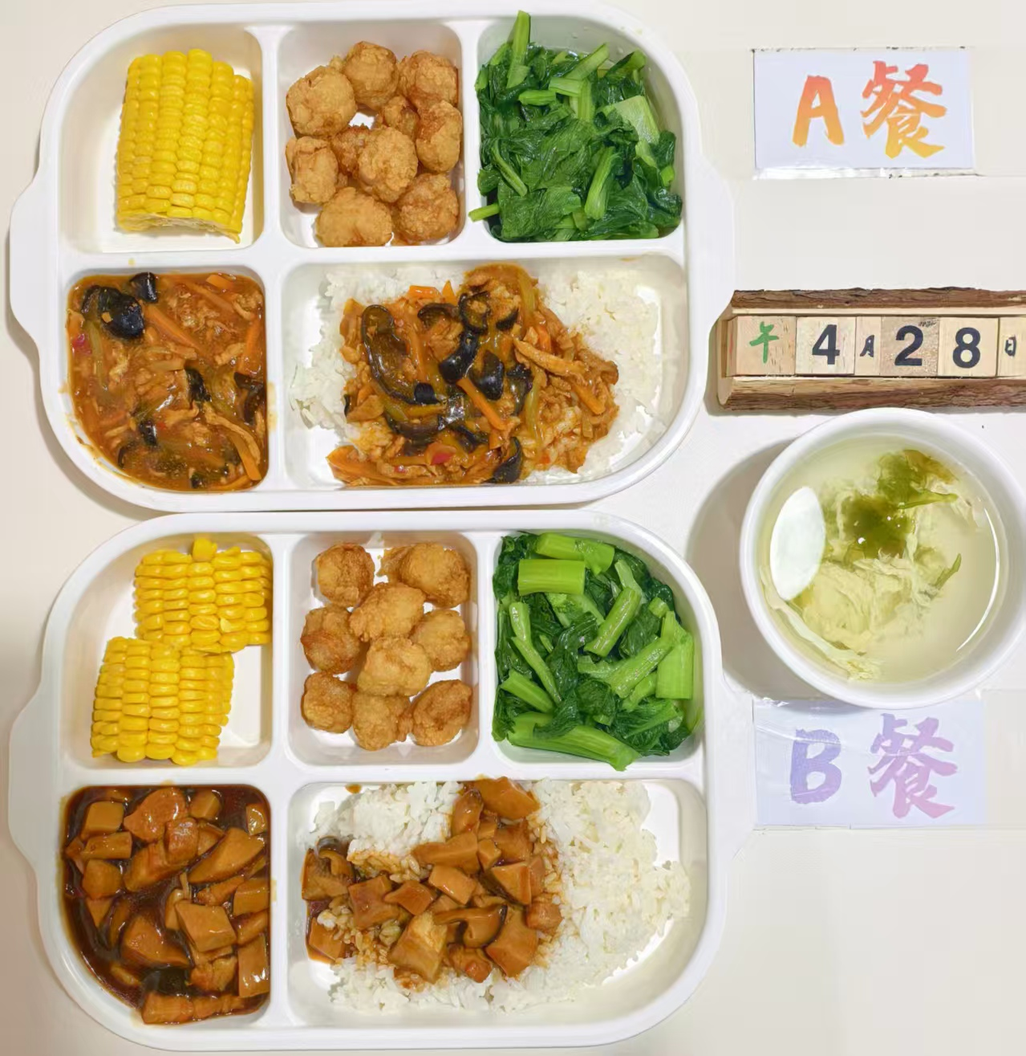
周二 | 鱼香肉丝盖码饭 | 肉丝 | 100 | 967 | 51.5 | 32.2 | 115.3 | 9.2
 |  | 清水笋丝 | 15
 |  | 胡萝卜 | 20
 |  | 青椒 | 10
 |  | 大米 | 200
 | 吮指鱼块 | 吮指鱼块 | 140
 | 玉米 | 玉米 | 100
 | 清炒菜心 | 菜心 | 120
 | 紫菜蛋汤 | 紫菜 | 20
 |  | 鸡蛋液 | 40
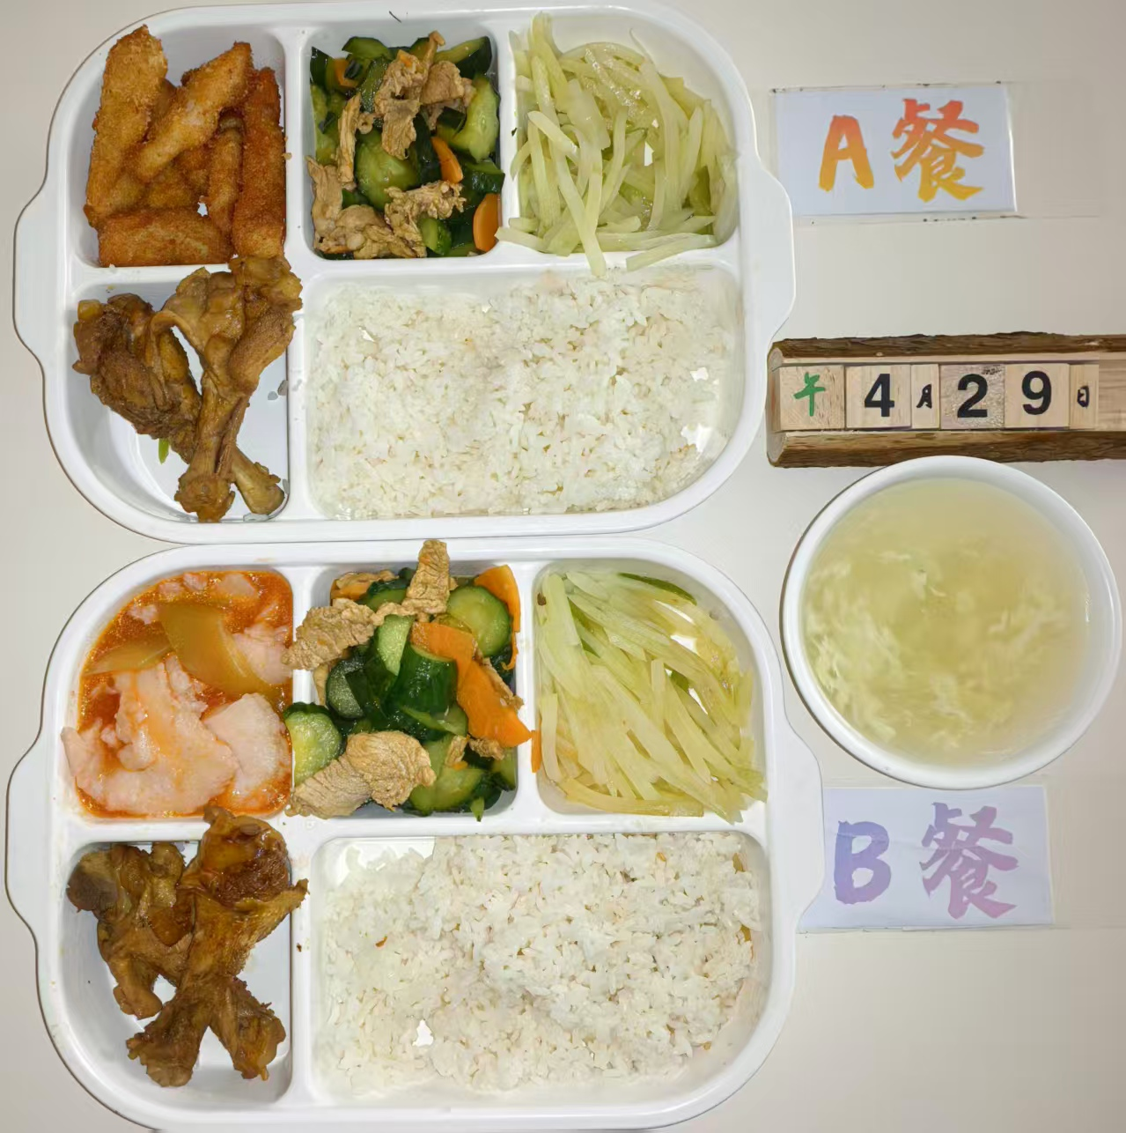
周三 | 椒盐排条 | 椒盐排条 | 150 | 1032 | 57.8 | 41.5 | 104.6 | 7.9
 | 红烧鸭翅根 | 鸭翅根 | 160
 | 黄瓜炒肉片 | 黄瓜 | 80
 |  | 肉片 | 60
 |  | 胡萝卜 | 10
 | 青椒土豆丝 | 青椒 | 10
 |  | 土豆 | 110
 | 虾皮蛋花汤 | 虾皮 | 10
 |  | 鸡蛋液 | 10
 | 米饭 | 米饭 | 200
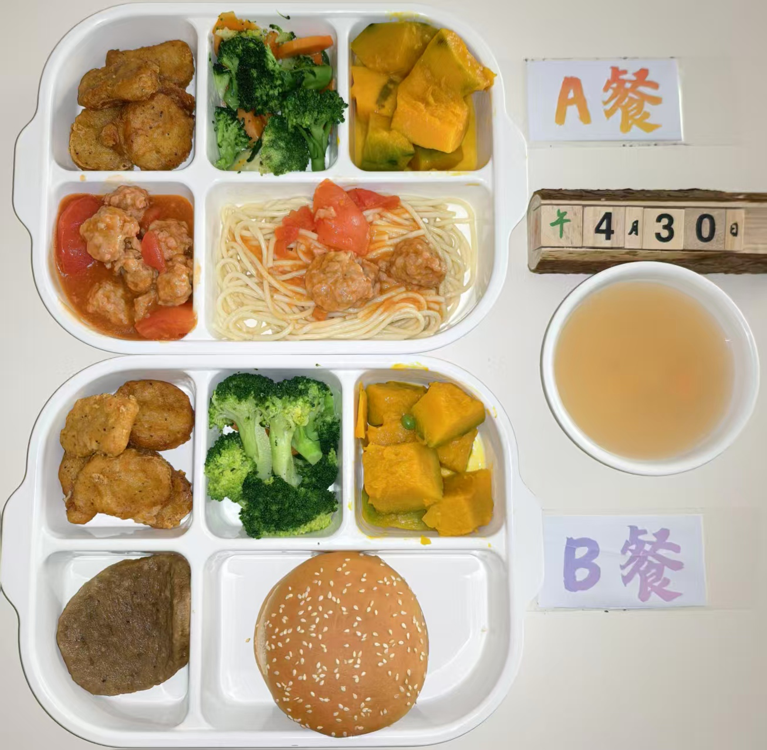
周四 | 意式番茄肉丸面 | 意大利面 | 80 | 1004 | 48.6 | 38.9 | 116.2 | 8.1
 |  | 西红柿 | 20
 |  | 肉丸 | 80
 | 上校鸡块 | 上校鸡块 | 150
 | 蒸南瓜 | 南瓜 | 100
 | 清炒西兰花 | 西兰花 | 60
 |  | 胡萝卜 | 60
 | 小丸子甜汤 | 小丸子 | 40
 |  | 鸡蛋液 | 20

